Hárok1
 |  | Príloha č. 3 k Výzve na predkladanie cenovej ponuky
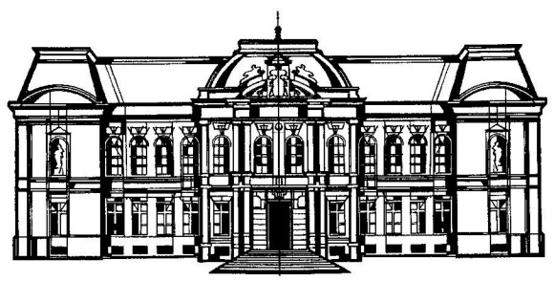
 |  |  | VÝCHODOSLOVENSKÉ MÚZEUM V KOŠICIACH
 |  |  | KULTÚRNE ZARIADENIE KOŠICKÉHO SAMOSPRÁVNÉHO KRAJA
 |  |  | NÁMESTIE MARATÓNU MIERU 2, 040 01 KOŠICE
 |  |  | Sekretariát: 055/62 203 09
 |  |  | E-mail: info@vsmuzeum.sk
 |  |  | www.vsmuzeum.sk

 | Návrh na plnenie kritéria

Názov zákazky: | "Oprava fasády na Rodošte, Hrnčiarska 7"

Identifikačné údaje uchádzača:
Obchodné meno/názov spoločnosti:
Sídlo/adresa spoločnosti:
Štatutárny zástupca spoločnosti:
IČO:
Zastúpený:
E-mail:
Telefón - mobil:

Názov predmetu obstarávania: | Celková cena diela v EUR bez DPH: v súlade s Výkazom výmer | Výška DPH v EUR (sadzba DPH 20%) | Celková cena diela v EUR s DPH*: v súlade s Výkazom výmer

Oprava fasády na Rodošte, Hrnčiarska 7 |  | 0.00 | 0.00

 |  |  | * Vyhodnocovaná cena

Ak uchádzač nie je platcom DPH, uvedie túto skutočnosť ako súčasť tohto návrhu.

V .................................................., dátum ..........................

Pečiatka a podpis štatutarného zástupcu uchádzača: .................................................

